Накладная-№3
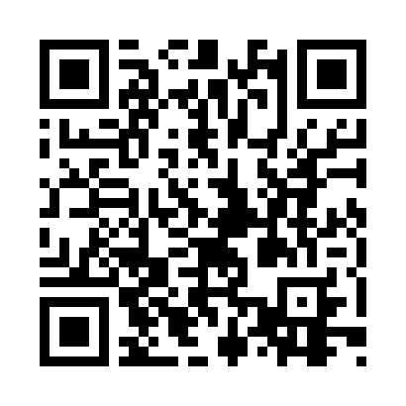
Номер товарно-транспортной накладной: |  |  | Торговый представитель: Kamol aka
Поставщик: Toshkent falcon fly 2 |  |  | Телефон торгового представителя: +998979626299
Дата отгрузки: 12.10.2025 |  |  | Контрагент: Dona zakass
Дата консигнации: |  |  | Адрес:
Доставщик: |  |  | Телефон:
Телефон доставщика:
Время заказа: 12.10.2025 13:23:58
№ | Штрих-код | Название товаров (работ,услуг) | Количество | Количество в кейсе | Цена | Сумма
 |  |  | 93 |  |  | 122.1
1 | 6920250567969 | Пластиковый салатница 30608 DB-67-96 | 30 | 30 шт. | 2.20 | 66
2 | 6920250671116 | Пластмас пиёла 76004 10x10x5.5 см DB-67-111 | 30 | 30 шт. | 0.90 | 27
3 | 6951366430199 | Ложка длинная AHI-AK2312S DB-65-31 | 1 | 1 шт. | 1.50 | 1.50
4 | 2110000715373 | Вилка сарик DB-7-37 | 6 | 6 шт. | 2 | 12
5 | 6988011013827 | Бамбукли ликоб 55x15x1.5 см DB-13-82 | 2 | 2 шт. | 3 | 6
6 | 6805019698804 | Сервировочный подтарельник, 30×45 см, DB-98-8 0 | 24 | 24 шт. | 0.40 | 9.60
Итого: 122.1$|->UZS: 1,526,250.00

